상품제안서
메탈 카드 스윙형 USB메모리 | 상품코드: S00772

 |  |  |  |  |  |  | 02-713-8555 | www.synergygift.co.kr
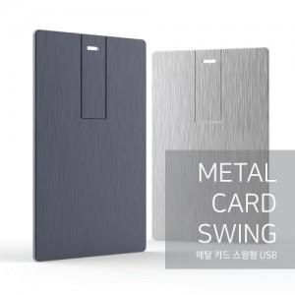

【상세/제작정보】 | ※ 제품특성상 단가 변동이 매우 유동적인 상품으로 주문전 꼭 확인 요청드립니다.

【인쇄/포장옵션】 | 레이저 / 포장지포장

【공급단가】 | 수량 | 100~ | 300~ | 500~ | 1,000~ | 2,000~
*VAT별도 | 8G | 5,620원 | 5,530원 | 5,400원 | 5,260원 | 5,170원
 | 16G | 6,120원 | 6,020원 | 5,880원 | 5,730원 | 5,630원
 | 32G | 7,500원 | 7,380원 | 7,200원 | 7,020원 | 6,900원
 | 64G | 9,750원 | 9,590원 | 9,360원 | 9,120원 | 8,970원

【상품 URL】 | https://www.synergygift.co.kr:443/src/goods_detail.php?gdno=11399

